Diagrama de Pareto
Diagrama de Pareto dos requisitos dos clientes
Requisito | ID | Pontuação | Frequência | Frequência Acumulada | Grau de Importância | Classe de Pareto
Amortecer impactos do transporte | A
Imobilizar a louça | B
Ser de fácil movimentação | F
Permitir conferência sem abrir | C
Ter pontos de pega definidos | G
Ter retirada segura da louça | H
Ser ajustável a diferentes louças | D
Ser compatível com o veículo | E
Ser estável quando apoiado | W
Ter baixo custo por ciclo de uso | V
Ser de uso intuitivo | I
Ser empilhável | K
Ter desempenho uniforme | L
Ser reutilizável | O
Ser compacto | J
Ser resistente a intempéries | P
Ter indicação visual de uso | M
Ter peças modulares | T
Ter montagem em poucas etapas | U
Ter manutenção simples | Q
Ter identificação visível | N
Ser de fácil desmontagem | R
Ter materiais recicláveis | S

O grau de importância 0–5 resume a pontuação do Mudge e é usado na triagem Pugh. A quantificação técnica do QFD usa a pontuação bruta de Mudge, conforme a Matriz de Relacionamento.

Kano e Mudge são complementares: a classe de satisfação não determina vitória nos pares. C é atrativo e tem alta importância; N é básico e tem baixo peso. Classe B ou peso zero não elimina requisitos e metas.

Kano–Mudge — interpretação dos resultados no recorte investigado
Requisito | ID | Kano | Pontos Mudge | Posição no Pareto | Diretriz | RP relacionados
Amortecer impactos do transporte | A | Básico | 78 | 1 | Priorizar proteção; ensaiar aceleração | RP1
Imobilizar a louça | B | Básico | 77 | 2 | Priorizar imobilização; medir deslocamento | RP2
Ser de fácil movimentação | F | Desempenho | 70 | 3 | Confrontar proteção com esforço e acesso | RP3, RP5
Permitir conferência sem abrir | C | Atrativo | 45 | 4 | Atrativo de alta importância; comprovar inspeção da cerâmica | RP4
Ser empilhável | K | Básico | 17 | 12 | Fora dos onze vitais; empilhamento continua exigido | RP11
Ter identificação visível | N | Básico | 2 | 21 | Peso baixo; identificação e orientação permanecem | RP16, RP21
Ter materiais recicláveis | S | Atrativo |  | 23 | Peso zero; meta de fim de vida permanece | RP19

A classe Kano acompanha a interpretação do QFD; a quantificação usa os pontos brutos do Mudge, sem multiplicador de classe. Rever categorias e pares se as novas entrevistas mudarem a interpretação; atualizar Pareto, QFD e seleção na mesma rodada.

Função Global
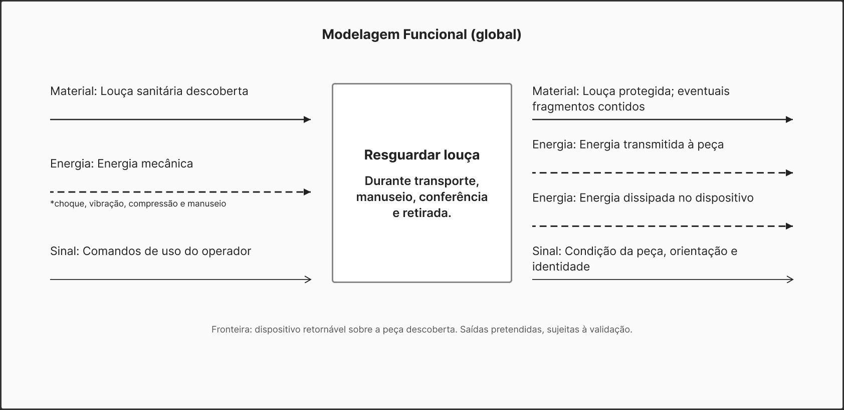
Requisitos e funções — 23 vínculos rastreáveis e catálogo de 17 funções
ID requisito | Requisito de projeto |  | ID vínculo | Entendimento e justificativa | Funções associadas | Natureza do requisito | IDs funcionais | Tratamento | Especificação-meta preservada
— | Função global do sistema |  | FG | Material: louça descoberta após preparo no distribuidor. Energia: transporte e manuseio. Sinal: comandos do operador; condição visível, orientação e identidade. Saídas pretendidas, sem desempenho ensaiado. | Resguardar louça | Finalidade global | FG | Desdobrar em funções | Confrontar todas as especificações; o catálogo abaixo distingue função, atributo e restrição.
RP1 | Amortecer impactos do transporte |  | V01 | Atenuar energia na cerâmica; o pico é critério de desempenho. | Amortecer impacto | Desempenho funcional | F01 | Requer função | ≤ 35 g de pico transmitido à louça, e sempre abaixo do resultado da embalagem atual no mesmo ensaio
RP2 | Imobilizar a louça |  | V02 | Conservar posição relativa e verificar o deslocamento após o ciclo. | Imobilizar louça | Desempenho funcional | F02 | Requer função | ≤ 6 mm de deslocamento residual após o ciclo de distribuição
RP3 | Ser de fácil movimentação |  | V03 | Portar com pega e apoio; 150 N é força de partida ao empurrar/puxar, não limite de levantamento. | Portar louça; Prover pega | Ergonomia / desempenho | F03, F05 | Qualifica funções | ≤ 150 N de força de partida com o conjunto carregado, em piso de canteiro
RP4 | Permitir conferência sem abrir |  | V04 | Expor a área crítica real da cerâmica; indicador de evento não substitui inspeção. | Expor condição | Inspeção / desempenho | F04 | Requer função | ≥ 60% da área crítica verificável com o conjunto fechado
RP5 | Ter pontos de pega definidos |  | V05 | Prover pontos para mão enluvada; confirmar vão, acesso e aplicação de força. | Prover pega | Interface ergonômica | F05 | Qualifica interface | ≥ 2 pontos de pega com vão livre compatível com mão enluvada
RP6 | Ter retirada segura da louça |  | V06 | Conter fragmentos em transporte, abertura e retirada segura. | Reter fragmentos | Segurança / desempenho | F06 | Requer função | ≥ 90% da massa de fragmentos retida no interior
RP7 | Ser ajustável a diferentes louças |  | V07 | Acomodar a amplitude na mesma configuração; não trocar insertos durante ajuste. | Acomodar variação | Adaptabilidade | F07 | Requer capacidade | ≥ 300 mm no eixo A e ≥ 150 mm no eixo B, sem troca de componentes no ajuste
RP8 | Ser compatível com o veículo |  | V08 | Ocupar o palete e compatibilizar o conjunto com transporte e amarração. | Compatibilizar carga; Portar louça | Interface / geometria | F08, F03 | Restringe interface | ≥ 80% de ocupação da área do PBR 1200 × 1000 mm; alvo de otimização ≥ 90%
RP9 | Ser estável quando apoiado |  | V09 | Estabilizar o conjunto carregado e verificar o limite de tombamento. | Estabilizar conjunto | Estabilidade / segurança | F09 | Qualifica função | ≥ 40° de ângulo de tombamento com o conjunto carregado
RP10 | Ser de uso intuitivo |  | V10 | Orientação e indicação de ação integram Comunicar uso; não criar função duplicada. | Comunicar uso | Usabilidade | F16 | Atributo de uso | ≤ 7 etapas até o primeiro uso correto, sem consultar instrução
RP11 | Ser empilhável |  | V11 | Suportar compressão pelo caminho de carga, preservando a louça. | Suportar carga | Desempenho estrutural | F11 | Qualifica função | ≥ 7,5 kN de carga de compressão sem perda de proteção
RP12 | Ter desempenho uniforme |  | V12 | Uniformidade qualifica Amortecer impacto. Não constitui outra função independente. | Amortecer impacto | Qualidade / uniformidade | F01 | Atributo de função | ≤ 10% de coeficiente de variação do pico de aceleração
RP13 | Ser resistente a intempéries |  | V13 | Manter capacidade de compressão após umidade. Derivar bloqueio de água apenas se o princípio escolhido exigir. | Suportar carga | Condição ambiental | F11 | Atributo sob condição | ≤ 12,5% de perda da carga de compressão após 48 h em câmara úmida
RP14 | Ser compacto |  | V14 | Limitar o envelope carregado pela geometria; recolher partes é ação auxiliar de retorno, não prova da meta carregada. | Portar louça; Compatibilizar carga; Recolher partes | Restrição geométrica | F03, F08, F14 | Restrição e suporte | ≤ 0,090 m³/cuba e ≤ 0,160 m³/bacia individual, incluindo o dispositivo carregado
RP15 | Ter manutenção simples |  | V15 | Prover acesso, liberar e reunir partes para limpeza, inspeção e reposição. O tempo do ciclo continua obrigatório. | Prover acesso; Liberar partes; Unir partes | Manutenibilidade | F15, F17, F22 | Desdobra suporte | ≤ 5 min por ciclo de limpeza, inspeção e reposição
RP16 | Ter indicação visual de uso |  | V16 | Comunicar uso com orientação e fechamento legíveis; não confundir com registro de impacto. | Comunicar uso | Interface informacional | F16 | Qualifica função | ≥ 5 m de distância de leitura do modelo, do lado correto e da advertência
RP17 | Ser de fácil desmontagem |  | V17 | Liberar partes com o tempo e as condições de ferramenta previstos. | Liberar partes | Desmontabilidade | F17 | Qualifica função | ≤ 120 s de desmontagem completa, sem ferramenta dedicada
RP18 | Ser reutilizável |  | V18 | Preservar proteção ao longo dos ciclos e viabilizar manutenção. Vida útil não é outra transformação nem carry-over. | Amortecer impacto; Imobilizar louça; Suportar carga; Prover acesso; Liberar partes; Unir partes | Durabilidade | F01, F02, F11, F15, F17, F22 | Atributo e suporte | ≥ 20 ciclos de reuso até a falha funcional
RP19 | Ter materiais recicláveis |  | V19 | Liberar partes e viabilizar separação material; composição e cadeia regional continuam critérios de RP19. | Liberar partes; Separar materiais | Sustentabilidade | F17, F19 | Atributo e suporte | ≥ 95% da massa em materiais com cadeia de reciclagem estabelecida
RP20 | Ter peças modulares |  | V20 | Acesso e uniões devem viabilizar troca independente. Contar três módulos requer demonstração física, não três funções. | Prover acesso; Liberar partes; Unir partes | Restrição arquitetural | F15, F17, F22 | Restringe arquitetura | ≥ 3 módulos substituíveis de forma independente
RP21 | Ter identificação visível |  | V21 | Exibir identidade única da unidade, preservada na estrutura de referência após manutenção. | Exibir identidade | Rastreabilidade | F21 | Requer função | 1 identificador único por unidade, legível após o ensaio cíclico e o condicionamento úmido
RP22 | Ter montagem em poucas etapas |  | V22 | Unir as partes no limite de ações e sem perder retenção ou estabilidade. | Unir partes | Montabilidade | F22 | Qualifica função | ≤ 6 etapas de montagem e fechamento
RP23 | Ter baixo custo por ciclo de uso |  | V23 | O teto por ciclo restringe soluções, materiais, manutenção e retorno; custo não é função física do produto. | Todas as funções e soluções, como restrição | Restrição econômica | Sem novo ID funcional | Restrição transversal | ≤ R$ 15 por ciclo de uso, com teto econômico no custo médio da avaria evitada

V01–V23 são vínculos dos RP, não funções. O catálogo F abaixo contém 17 funções e capacidades de suporte. Uma função atende vários RP; um RP pode exigir várias funções. Metas e restrições continuam obrigatórias.

Uniformidade qualifica F01; umidade qualifica F11; vida qualifica o desempenho nos ciclos. RP14 limita a geometria carregada; F14 trata do recolhimento vazio. RP20 limita a arquitetura e requer troca demonstrada. RP23 permanece restrição econômica.

OP-01: registro de evento é complemento exploratório, fora das 17 funções da base. Não substitui F04 nem integra automaticamente os requisitos. Fonte: síntese funcional da disciplina; NASA, Technical Requirements Definition e Logical Decomposition (links no relatório).

Catálogo funcional — IDs mantidos quando compatíveis; suporte e interação também são funções

ID função | Função | Nível |  | Efeito e fronteira | RP associados | Classe funcional | Limite e verificação
F01 | Amortecer impacto | Parcial |  | Atenuar choque e vibração antes da energia chegar à cerâmica. | RP1, RP12, RP18 | Transformação | Uniformidade e vida qualificam esta função; não são funções adicionais.
F02 | Imobilizar louça | Parcial |  | Conservar o posicionamento relativo da carga, na peça ou no volume conforme a fronteira. | RP2, RP18 | Técnica | A função permanece requerida em M1/M2/M3; comparar deslocamento efetivo.
F03 | Portar louça | Parcial |  | Transferir a carga entre posições com interfaces de movimentação adequadas. | RP3, RP8, RP14 | Ergonômica | Separar empurrar/puxar de levantar/carregar. Geometria e volume limitam a solução.
F04 | Expor condição | Parcial |  | Tornar a região crítica da cerâmica acessível à inspeção com o conjunto fechado. | RP4 | Interativa | O acondicionamento original não pode bloquear o acesso requerido.
F05 | Prover pega | Suporte |  | Disponibilizar interfaces para aplicação de força pela mão enluvada. | RP3, RP5 | Ergonômica | Quantidade, dimensões e acesso não demonstram ergonomia por si sós.
F06 | Reter fragmentos | Parcial |  | Conter fragmentos na quebra, inclusive durante abertura e retirada. | RP6 | Técnica | Massa retida não elimina a verificação de fragmentos pequenos e risco de corte.
F07 | Acomodar variação | Suporte |  | Adaptar o posicionamento à faixa dimensional na mesma configuração. | RP7 | Estrutural | Ajuste sem trocar partes; reposição por desgaste é manutenção.
F08 | Compatibilizar carga | Suporte |  | Disponibilizar geometria e interfaces compatíveis com palete e meio de transporte. | RP8, RP14 | Interativa | A ocupação e o envelope externo são critérios da interface, não novos blocos.
F09 | Estabilizar conjunto | Suporte |  | Manter o conjunto carregado apoiado contra tombamento ou movimento indesejado. | RP9 | Estrutural | Verificar a configuração desfavorável, piso, apoios e eventual rolamento.
F11 | Suportar carga | Suporte |  | Transmitir as solicitações de compressão pelo caminho resistente do conjunto. | RP11, RP13, RP18 | Estrutural | RP13 qualifica esta capacidade após umidade; não exige automaticamente bloquear água.
F14 | Recolher partes | Suporte derivado |  | Mudar a configuração vazia para reduzir o volume no retorno. | RP14 | Sintática | Não demonstra RP14 no estado carregado; também medir o envelope de transporte.
F15 | Prover acesso | Suporte derivado |  | Disponibilizar acesso às regiões de limpeza, inspeção e reposição durante manutenção. | RP15, RP18, RP20 | Interativa | A limpeza é operação humana; o produto viabiliza acesso e liberação.
F16 | Comunicar uso | Suporte |  | Comunicar orientação, ação, fechamento e advertências de uso. | RP10, RP16 | Semântica | Reúne a antiga Indicar ação; legibilidade e uso intuitivo permanecem critérios.
F17 | Liberar partes | Suporte |  | Desfazer uniões para abertura, retirada, manutenção e separação de partes. | RP15, RP17, RP18, RP19, RP20 | Sintática | Abertura segura e tempo são verificados; liberar não significa troca independente comprovada.
F19 | Separar materiais | Suporte derivado |  | Viabilizar a obtenção de frações materiais separáveis no fim de vida. | RP19 | Adicional | Separabilidade não garante cadeia regional de reciclagem nem o percentual de RP19.
F21 | Exibir identidade | Suporte |  | Exibir um identificador permanente e único da unidade. | RP21 | Semântica | Preservar a identidade na estrutura de referência após ciclos e troca de partes.
F22 | Unir partes | Suporte |  | Estabelecer as uniões que mantêm o conjunto montado e contido. | RP15, RP18, RP20, RP22 | Sintática | Ações, retenção, soltura acidental e repetição após manutenção precisam de verificação.

Migração: F10 foi reunida em F16; F12 em F01; F13 associa RP13 a F11. F18 deixou de ser função autônoma: RP18 qualifica proteção e suporte ao reuso. RP20 usa acesso/liberação/união, sem F20 independente. F23 era restrição econômica. Esses IDs não foram reutilizados.

Diagrama global revisado: peça descoberta, comum a MF-A/MF-B/MF-C. Catálogo de 17 funções e vínculos V01–V23 preservados. Figma: https://www.figma.com/design/hF2hV3uNVjhzfP6jEfPY7F/UNB?node-id=44-2

FAST
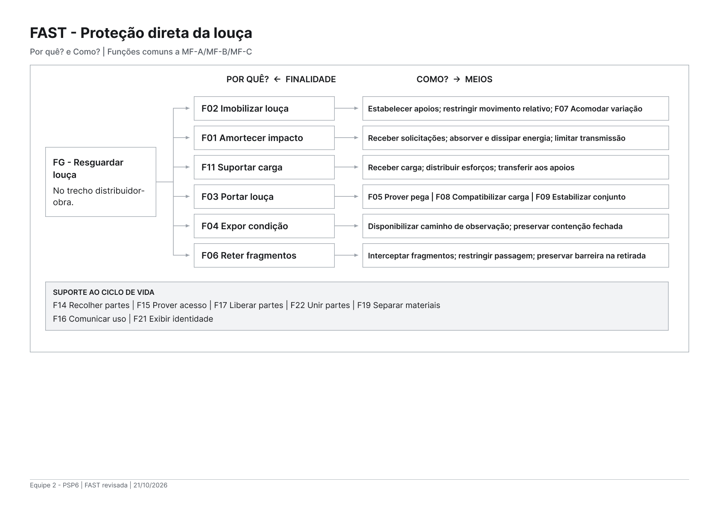
3
 | FAST — finalidade e meios funcionais da proteção direta da louça
 | ID | Função | Por quê? | Como? | Fluxo principal | Critério de leitura
 | FG | Resguardar louça | Finalidade do produto | Imobilizar; amortecer; suportar e portar; expor condição; reter fragmentos. As capacidades de acesso, união, retorno e separação apoiam o ciclo de vida. | Material, energia e sinal | Função global
 | F02 | Imobilizar louça | Resguardar louça | Estabelecer contatos de apoio; restringir movimento relativo; acomodar a variação dimensional (F07). | Material | RP2 e RP7: ajustar na mesma configuração sem perder o posicionamento. A pressão de contato deve ser verificada.
 | F01 | Amortecer impacto | Resguardar louça | Receber solicitações; absorver e dissipar energia; limitar sua transmissão à cerâmica. | Energia | MF-A: junto à peça. MF-B: antes do conjunto portador. MF-C: dois estágios F01a/F01b. RP1/RP12/RP18 qualificam o efeito; não são funções novas.
 | F03 | Portar louça | Resguardar louça | Prover pega (F05); compatibilizar carga (F08); estabilizar conjunto (F09). | Material e energia | RP3/RP5/RP8/RP9/RP14: força, pega, palete, estabilidade e volume carregado. Não confundir força de partida com levantamento.
 | F04 | Expor condição | Resguardar louça | Disponibilizar caminho de observação até a área crítica; preservar a contenção durante a conferência. | Sinal | RP4 e RP6 devem ser atendidos juntos, com o conjunto fechado. Não basta enxergar uma parte sem relação com a área crítica.
 | F06 | Reter fragmentos | Resguardar louça e permitir retirada segura | Interceptar fragmentos; restringir sua passagem; preservar a barreira durante abertura e retirada. | Material | Retenção deve continuar durante abertura e retirada
 | F15, F17, F19, F22 | Prover acesso; Liberar partes; Separar materiais; Unir partes | Viabilizar manutenção, reposição, reuso e fim de vida | Liberar uniões; expor regiões de limpeza e reposição; restabelecer uniões; separar frações materiais no fim de vida. | Material e energia | F15/F17/F22 viabilizam o acesso e a troca; F19 apoia a separação. O operador executa a manutenção. RP15/RP17/RP18/RP19/RP20 permanecem critérios.
 | F16, F21 | Comunicar uso; Exibir identidade | Permitir uso correto e controle do retorno | Apresentar orientação e estado de fechamento; exibir identificação permanente e única. | Sinal | Identidade da unidade não é apenas código de modelo ou lote
 | F14 | Recolher partes | Reduzir o volume do dispositivo vazio para retorno | Reconfigurar as partes vazias após liberar as uniões necessárias, preservando a possibilidade de remontagem. | Material e energia | F14 atua no retorno vazio. Não comprova o volume externo carregado de RP14 nem define sozinho o princípio de recolhimento.
 | F11 | Suportar carga | Resguardar a louça sob compressão | Receber carga; distribuir esforços pelo caminho resistente; transferir carga aos apoios. | Energia | RP11/RP13: compatibilizar compressão seca e após umidade com o amortecimento. A posição de F01 não demonstra a capacidade resistente.
 | Restrição | Uniformidade, umidade, vida, volume, força, reciclagem e custo | Atender condições e limites do produto | Confrontar funções e soluções com os 23 RP e suas metas. | Restrições | Registrar atributos e restrições como critérios; custo não é transformação física.
 | Leitura FAST: COMO? conduz aos meios; POR QUÊ? retorna à finalidade. As relações não representam uma sequência de tarefas. A posição de F01 no fluxo de energia diferencia MF-A/MF-B/MF-C, sem mudar a função global.

 | OP-01 não integra MF-A/MF-B/MF-C nem as 17 funções base. Registrar impacto não substitui a inspeção da louça. Desdobramentos de F01 e dos demais meios não são novos requisitos nem módulos já definidos.

 | Requisitos → catálogo funcional → FAST → MF-A/MF-B/MF-C → primeira Pugh. As metas, restrições e conflitos do QFD continuam obrigatórios. A morfológica escolhe princípios para a estrutura encaminhada; a MIM avalia portadores e interfaces depois dessa composição.

Modelagem V0
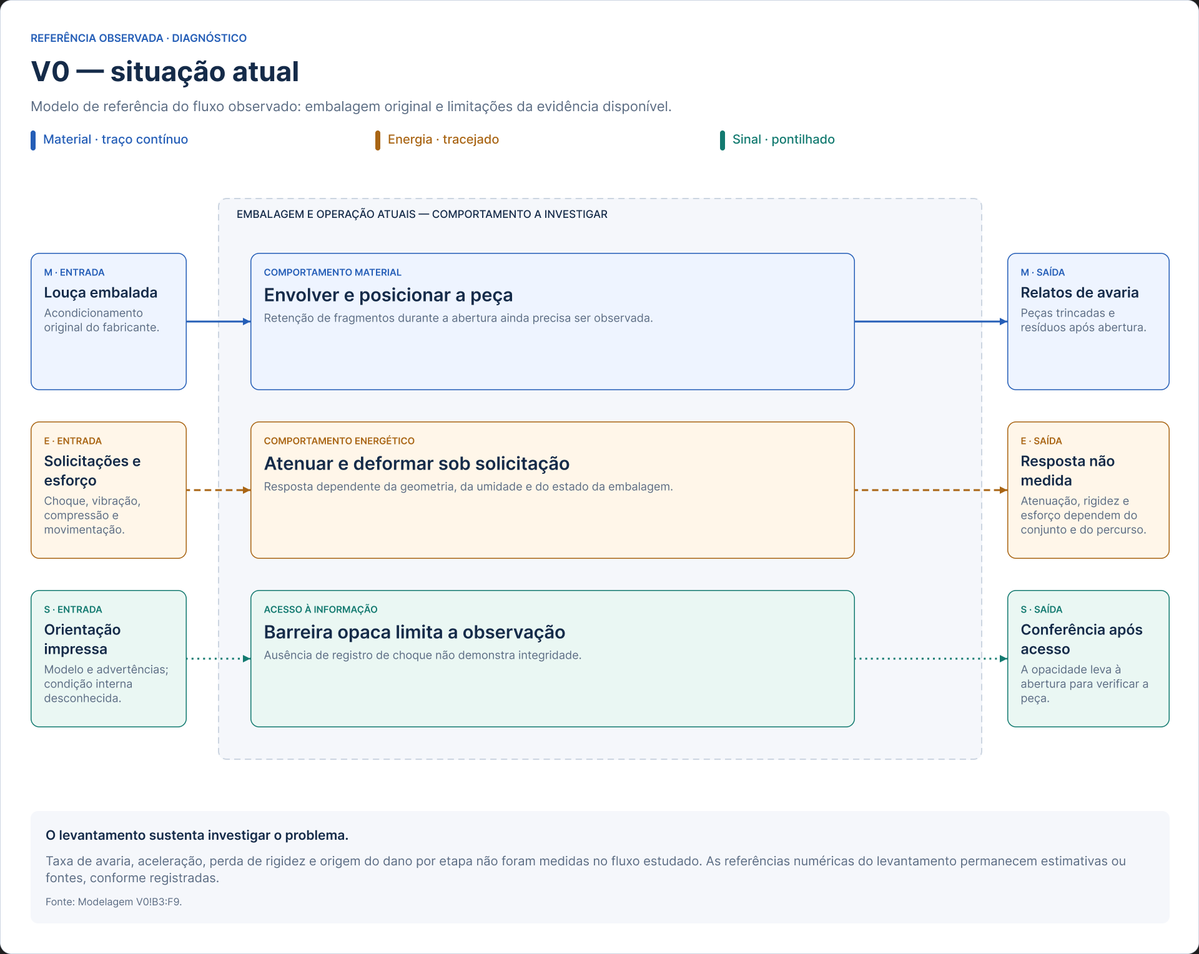
V0 — situação atual e limites da evidência
Fluxo | Entrada de referência | Comportamento a investigar | Saída observada ou pretendida | Origem e limitação
Material | Louça acondicionada na embalagem original do fabricante | A embalagem envolve e posiciona a peça; o comportamento dos fragmentos na abertura ainda precisa ser observado | Relatos de peças recebidas trincadas; resíduos de embalagem após abertura | Campo qualitativo. Sem taxa medida de avaria ou ensaio de retenção
Energia | Choques, vibração, compressão e esforço de movimentação | Atenuação e deformação dependem da geometria, da umidade e do estado da embalagem | 60–90 g e perda por umidade são referências/estimativas, não valores medidos no nosso fluxo | 334 N decorrem de 34 kg × 9,81. Força de rolamento é outra grandeza e depende do meio auxiliar
Sinal | Modelo, orientação e advertência impressos; condição interna não verificada | Papelão opaco limita a observação da cerâmica; ausência de registro de choque não significa integridade | A conferência da peça requer abertura ou uma interface específica de inspeção | Observação qualitativa e descrição da embalagem. Não demonstrada detecção de trinca fechada

Diagnóstico: o campo sustenta o problema e o recorte, mas não comprova aceleração, taxa de avaria, perda de rigidez ou causalidade por etapa. A modelagem V0 organiza o plano de medição; não confirma desempenho de nenhuma alternativa.

Modelagens Alternativas
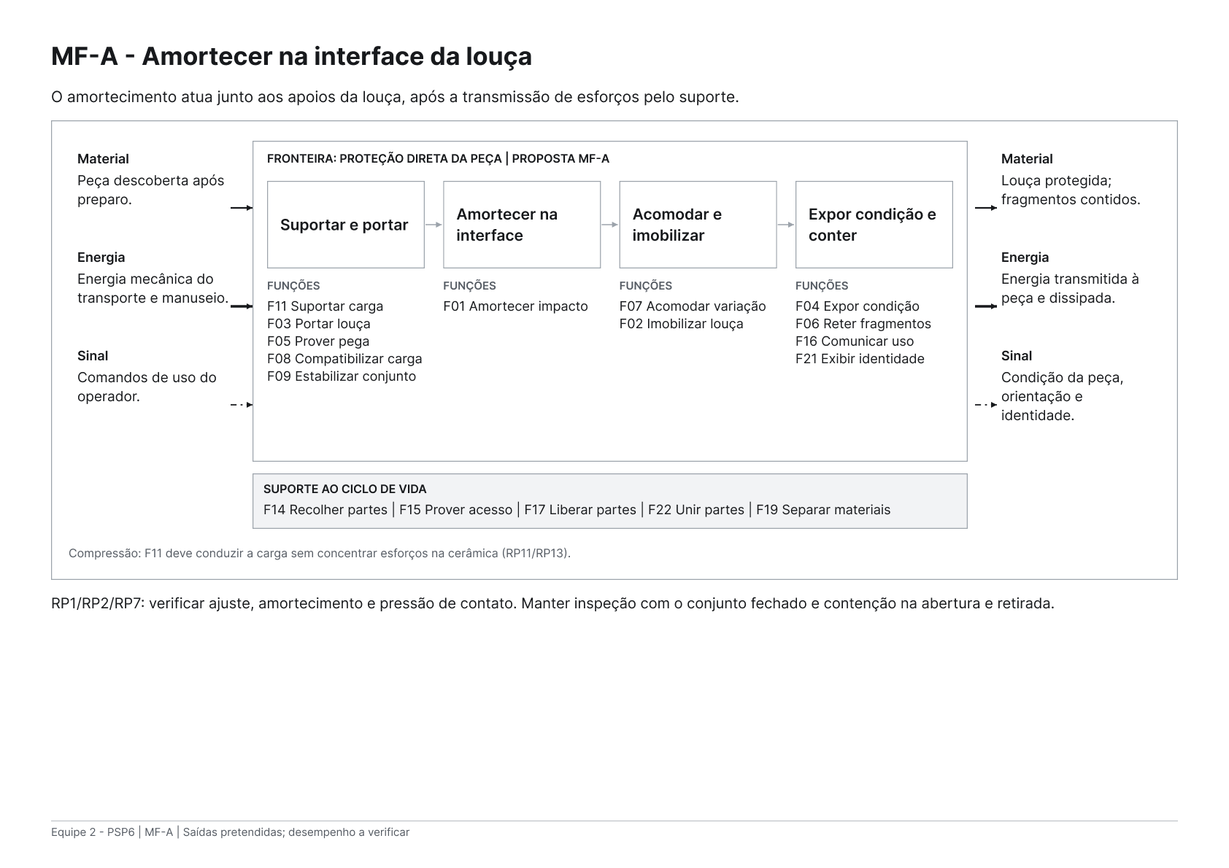
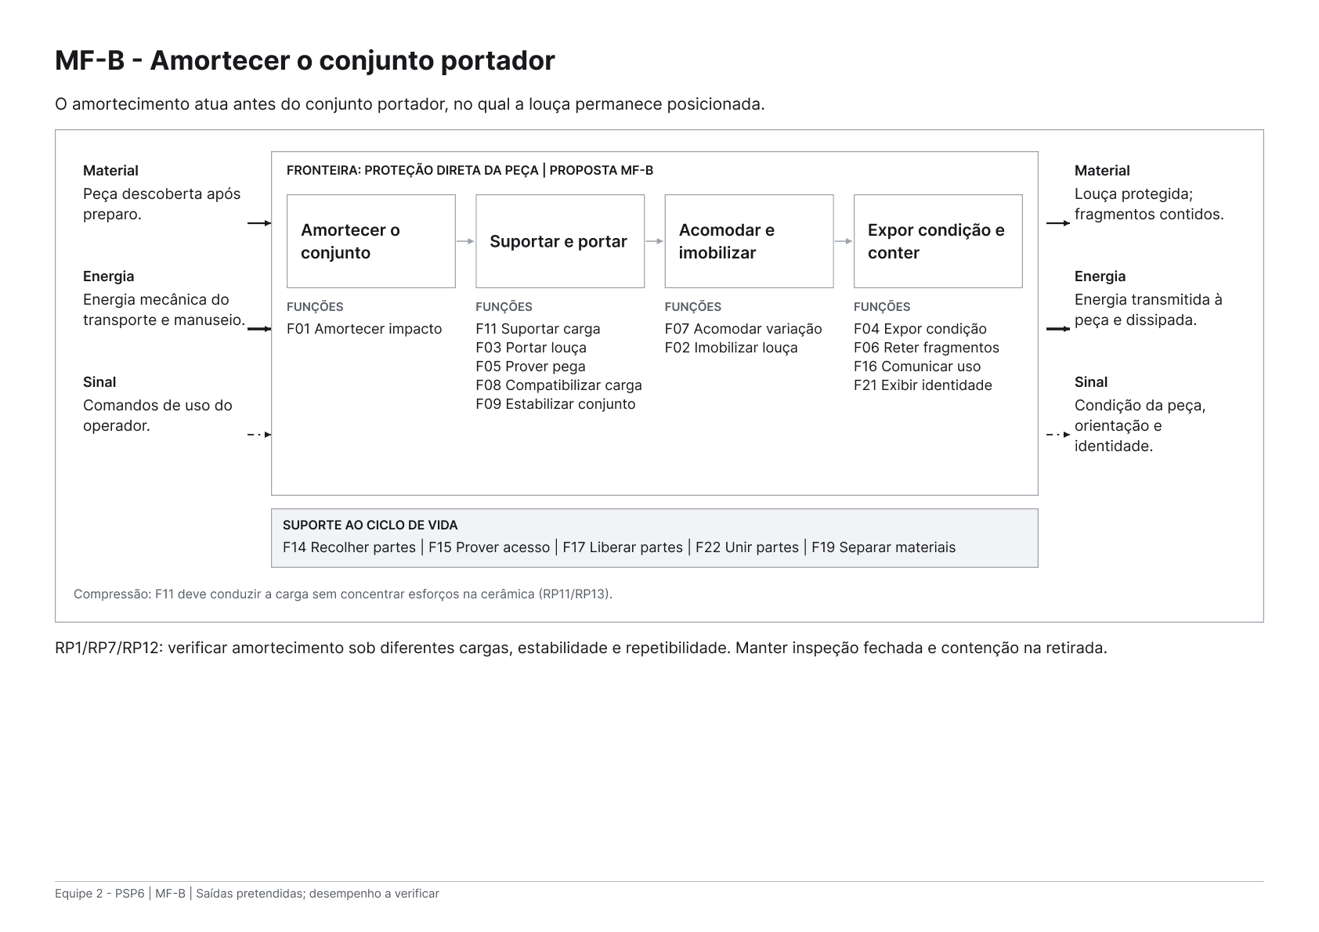
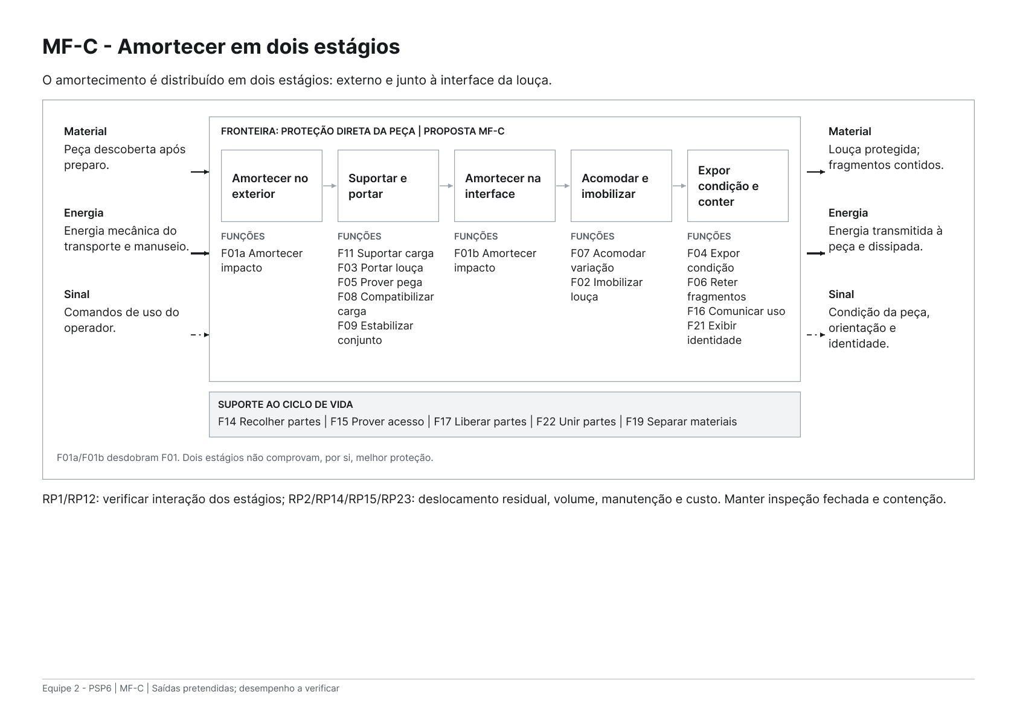
Modelagens funcionais — proteção direta da louça e alternativas de amortecimento
Modelo | Fronteira material | Organização da energia | Sinal e contenção | Oportunidade funcional | Condição para prosseguir
MF-A — interface | Peça descoberta após preparo no distribuidor. | F11 → F01 → F02. O amortecimento atua junto à interface da peça. | F04/F06: inspeção com barreira fechada e retenção também na retirada. F16/F21: orientação e identidade. | Conciliar proteção, posicionamento e ajuste diretamente nos apoios da peça. | Verificar pressão, ajuste e amortecimento no mix; MF-A é datum da nova primeira Pugh.
MF-B — conjunto portador | Mesma peça descoberta e mesma operação de preparo. | F01 → F11 → F02. Amortecer antes do conjunto portador. | Mesmas funções obrigatórias de inspeção, contenção, orientação e identidade. | Separar o estágio de amortecimento do contato diretamente ajustável à cerâmica. | Selecionada na primeira Pugh para desenvolvimento: potencial de ajuste e acesso sob H3/H4. Verificar proteção, carga, compressão, estabilidade, volume, vida e custo; nove AV permanecem abertos.
MF-C — dois estágios | Mesma peça descoberta e mesma operação de preparo. | F01a → F11 → F01b → F02. F01a/F01b são desdobramentos de F01. | Mesmas funções obrigatórias; nenhum sensor de impacto na base. | Distribuir a atenuação entre nível externo e interface da peça, hipótese a comparar. | Dois estágios não garantem melhor proteção; verificar interação, movimento residual, volume, manutenção e custo.

Fluxo comum ao trio | Estado recebido | Funções relacionadas | Estado pretendido | RP relacionados | Verificação
Material | Louça descoberta após preparo. | F07/F02: acomodar e imobilizar; F03: portar; F06: reter fragmentos. | Louça protegida; fragmentos contidos se ocorrer quebra. | RP2/RP5/RP6/RP7/RP8/RP9 | Deslocamento, mix, pega, arranjo, estabilidade e contenção também na abertura.
Energia | Energia mecânica do transporte e manuseio. | F01/F11/F03: amortecer, suportar e portar; posições distintas em MF-A/B/C. | Energia transmitida à peça e energia dissipada; limites ainda a demonstrar. | RP1/RP3/RP11/RP12/RP13 | Instrumentar peça; verificar amortecimento e sustentação no mesmo conjunto.
Sinal | Comandos de uso do operador. | F04/F16/F21: expor condição, comunicar uso e exibir identidade. | Informação visual da condição, orientação e identidade. | RP4/RP10/RP16/RP21 | Área crítica visível com conjunto fechado; legibilidade, identidade e ações.

Mix preliminar: cubas e corpos de bacias/vasos individuais conforme faixas, massas e cenários da aba Dados. Proteção direta mantida como fronteira comum. M1/M2/M3 são fronteiras históricas; MF-A/MF-B/MF-C são estruturas funcionais; C1/C2/C3 são combinações físicas a revisar.

Premissa provisória | Valor | Unidade | Origem | Situação | Uso
Aquisição do dispositivo | 300 | R$ | Hipótese já usada no projeto | Estimativa | Não é cotação da M3
Vida útil usada no cenário | 20 | ciclos | Mínimo exploratório do RP18 | A verificar | A vida efetiva precisa de ensaio
Embalagem descartável atual | 15 | R$/entrega | Hipótese de compra industrial | A confirmar | Incluir se permanecer na operação
Taxa de avaria atual | 2.0% | fração | Hipótese do custo atual | A medir | Não foi medida em campo
Custo da louça | 500 | R$/peça | Hipótese de custo de reposição | A confirmar | Mesma população e operação
Reentrega por ocorrência | 120 | R$/ocorrência | Hipótese de logística | A confirmar | Ratear pela frequência de avaria
Retorno do dispositivo |  | R$/ciclo | Logística reversa | Sem medição | Entrada requerida
Manutenção |  | R$/ciclo | Limpeza, inspeção e reposição | Sem medição | Entrada requerida
Consumíveis e sinal opcional |  | R$/ciclo | Cotação e frequência de reposição | Sem medição | Zero apenas se comprovado
Taxa de avaria residual |  | fração | Ensaio/registro da nova operação | Sem medição | Entrada requerida

Comparação | Resultado | Unidade | Cálculo | Interpretação | Situação
Cenário atual | R$ 27.40 | R$/entrega | Embalagem + probabilidade × (louça + reentrega) | Referência calculada sobre hipóteses | Provisório
Limite inferior M2/M3 com caixa mantida | R$ 30.00 | R$/entrega | Caixa + aquisição / ciclos | Exclui retorno, manutenção, consumíveis e avaria residual | Não é custo total
Margem máxima para dispositivo e operação adicional | R$ 12.40 | R$/entrega | Cenário atual − caixa mantida | Disponível apenas se a avaria residual for zero | Limite otimista
Custo completo M2/M3 | Não calculável: faltam entradas ou ciclos válidos | R$/entrega | Inclui retorno, manutenção, consumíveis e avaria residual | Não preencher ausência com zero | Faltam entradas
Custo provisório do dispositivo por ciclo | Não calculável: faltam entradas ou ciclos válidos | R$/ciclo | Aquisição / ciclos + retorno + manutenção + consumíveis | Confrontar com RP23 sem omitir custo operacional | Faltam entradas

Cenário histórico M2/M3: caixa mantida + aquisição/vida = R$30/entrega com as premissas atuais, frente a R$27,40 do cenário atual. Não é o custo da M1. Retirar a caixa no distribuidor não demonstra eliminar seu custo de aquisição nem o custo do preparo.

Restrição | Meta existente | Verificação requerida | MF-A | MF-B | MF-C
Inspeção | RP4: ≥60% da área crítica | Interface real de inspeção e detecção de trinca | A verificar | A verificar | A verificar
Retenção | RP6: ≥90% da massa | Quebra controlada e retirada; massa não garante ausência de risco por fragmentos pequenos | A verificar | A verificar | A verificar
Ajuste | RP7: cursos ≥ 300 mm em A e ≥ 150 mm em B, sem troca | Dimensão governante, mix e mesma configuração | A verificar | A verificar | A verificar
Movimentação | RP3: ≤150 N de partida | Meio auxiliar e piso real; levantamento em avaliação própria | A verificar | A verificar | A verificar
Volume | RP14: ≤ 0,090 m³/cuba; ≤ 0,160 m³/bacia individual | Envelope externo do conjunto carregado | A verificar | A verificar | A verificar
Vida e custo | RP18/RP23: ≥20 ciclos; ≤R$15/ciclo | Vida real, retorno, manutenção e custo da operação completa | A verificar | A verificar | A verificar

Custeio da proteção direta — quadro comum a MF-A/MF-B/MF-C; valores específicos ainda requeridos

Parcela | Valor | Unidade | Origem | Situação | Condição de comparação
Aquisição do dispositivo | 300.00 | R$ | Hipótese histórica | Cenário, sem cotação | Confirmar aquisição para a estrutura e os princípios escolhidos; R$300 é cenário, sem cotação.
Vida usada no cenário | 20 | ciclos | Meta exploratória RP18 | A verificar | A vida efetiva de MF-A/MF-B/MF-C não foi medida; não transferir os 20 ciclos de trabalho como resultado.
Retorno do dispositivo |  | R$/entrega | Logística reversa M1 | Sem medição | Mesmo percurso e taxa de retorno.
Manutenção |  | R$/entrega | Limpeza, inspeção e reposição M1 | Sem medição | Contatos diretos e proteção limpa/íntegra.
Consumíveis |  | R$/entrega | Operação M1, sem OP-01 na base | Sem medição | Zero somente se demonstrado; não presumir material de sacrifício.
Preparo no distribuidor |  | R$/entrega | Retirada, conferência e transferência | Sem medição | Mão de obra, tempo, manuseio e risco inicial.
Destino da embalagem retirada |  | R$/entrega | Segregação, retirada ou retorno | Sem medição | Custo líquido, eventual crédito identificado; sem dupla contagem.
Custo atribuível da embalagem de origem |  | R$/entrega | Fronteira contábil comum aos cenários | A definir | Retirar não significa deixar de pagar: justificar alocação e evitar dupla contagem.
Taxa de avaria residual M1 |  | fração | Proteção direta no fluxo estudado | Sem medição | Não reaproveitar como resultado a hipótese da situação atual.
Custo da louça | 500.00 | R$/peça | Hipótese histórica | A confirmar | Mesma população da comparação atual.
Reentrega por ocorrência | 120.00 | R$/ocorrência | Hipótese histórica | A confirmar | Mesma fronteira operacional.

Custo do dispositivo por ciclo M1 | Não calculável: completar custos M1 | R$/ciclo |  |  | Confrontar com RP23, sem omitir retorno, manutenção e consumíveis.
Custo operacional completo M1 | Não calculável: completar custos M1 | R$/entrega |  |  | Comparar com C31 após confirmar a mesma fronteira contábil e operacional.

MF-B selecionada para desenvolvimento. Desenvolver princípios para MF-B; detalhar estágio externo, interfaces, envelope, vida e custo. Proteção direta preservada; ver síntese e condições na primeira Pugh.

